caracteristicas
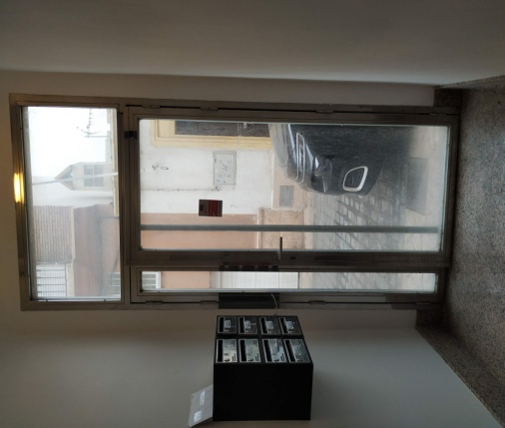
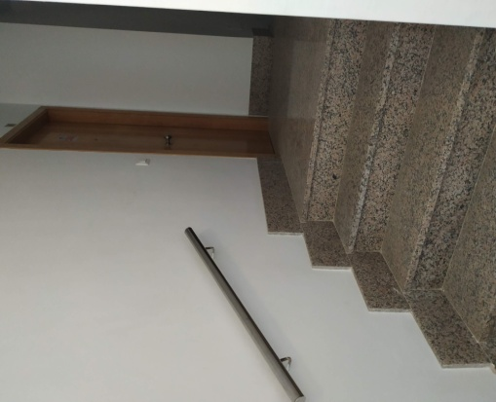
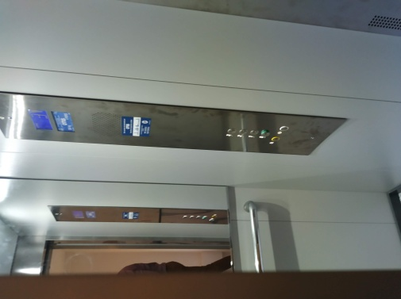
DATOS CONTACTO | TRITO GESTION
COMUNIDAD | CALLE SANTIAGO VERGARA,Nº16
DIRECCION

 | PORTAL
SUELO | GRANITO
REVESTIMIENTOS | LISO DE CEMENTO
ASCENSORES | 1
ESPEJOS Y CRISTALES | NO
PUERTA | ACERO INOX PEQUEÑA , TRANSPARENTE
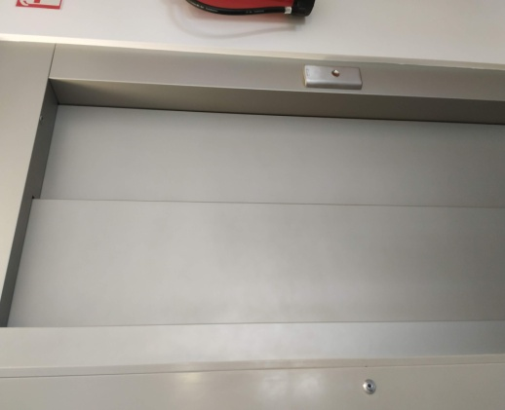
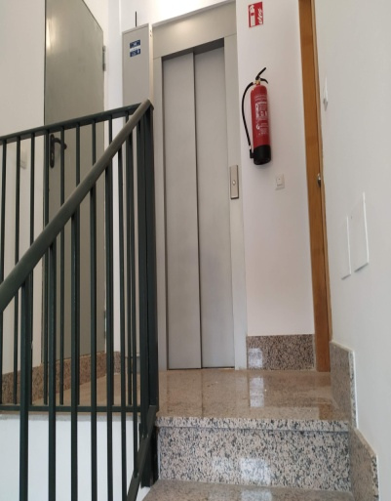
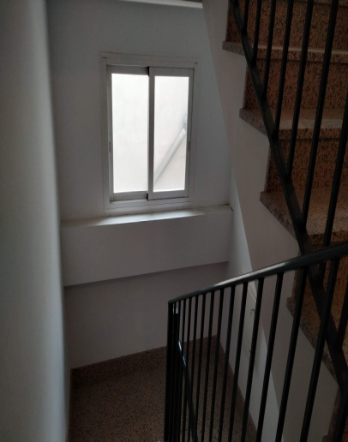
ELEM. DECORATIVOS
SOPORTAL | PEQUEÑA BAJADA HACIA CUARTO DE CONTADORES AGUA Y RITI.
OTROS | CINCO PELDAÑOS,BARANDA DE ACERO INOX. DOS ALTURAS, MUY PEQUEÑO.

 | RELLANOS / PASILLOS
PLANTAS | 2 PLANTAS + SUBIDA ATICO Y AZOTEA
SUELOS | GRANITO
TAMAÑO | PEQUEÑAS
ELE.TECNICOS | EXTINTORES Y LUZ DE EMERGENCIA
PTAS CORTAFUEGOS | NO
VENTANAS | NO
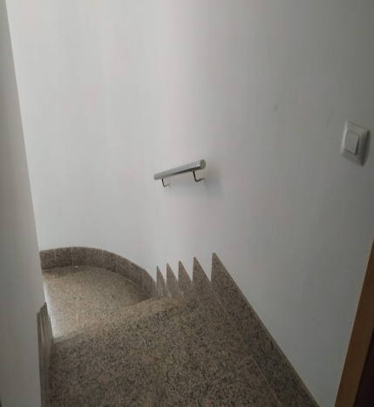
REVEST. ASCENSORES | PAREDES LISAS BLANCAS CON ESPEJO
OTROS | SOLO GIRO DE ESCALERAS

 | ESCALERAS
SUELOS | GRANITO
BARANDAS | METAL LISA
VENTANAS | UNA CORREDERA DE ALUMINIO,TRANSPARENTE Y ACCESIBLE
OTROS

 | ACCESOS GARAJE
SUELOS
RELLANOS
PUERTAS
PLANTAS
OTROS

 | GARAJE
PLANTAS
PLAZAS
ESTADO SUELO
TUBOS
REJILLA VENTILACION
PUERTA DE ACCESO A VEHICULOS
RAMPAS
REJILLA DESAGUE
OTROS

 | ZONAS COMUNES
TAMAÑO
SUELO
ELEM. MOBILIARIO
PUERTAS

